mapa de karnaugh segmentos
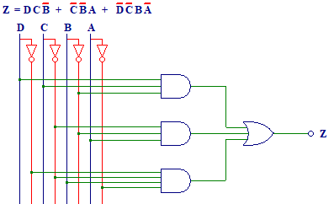
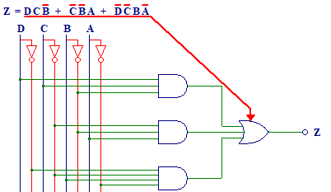
 |  | w | x | y | z | a | b | c | d | e | f | g |  | Segmento | A | 1 | 2 | 4 | 3 | Row
0 | i | 0 | 0 | 0 | 0 | 0 | 0 | 0 | 0 | 1 | 1 | 0 |  | Col | wx/yz | 0,0 | 0,1 | 1,1 | 1,0
1 | m | 0 | 0 | 0 | 1 | 1 | 1 | 0 | 1 | 0 | 1 | 0 |  | 1 | 0,0 | 0 | 1 | 0 | 1
2 | p | 0 | 0 | 1 | 0 | 1 | 1 | 0 | 0 | 1 | 1 | 1 |  | 1 | 0,1 | 0 | 0 | 0 | 0
3 | l | 0 | 0 | 1 | 1 | 0 | 0 | 0 | 1 | 1 | 1 | 0 |  | 1 | 1,1 | 1 | 1 | 0 | 0
4 | o | 0 | 1 | 0 | 0 | 0 | 0 | 1 | 1 | 1 | 0 | 1 |  | 1 | 1,0 | 0 | 1 | 0 | 0
5 | s | 0 | 1 | 0 | 1 | 0 | 1 | 0 | 0 | 1 | 0 | 0
6 | i | 0 | 1 | 1 | 0 | 0 | 0 | 0 | 0 | 1 | 1 | 0 |  |  | Función Reducida
7 | o | 0 | 1 | 1 | 1 | 0 | 0 | 1 | 1 | 1 | 0 | 1 |  |  | Segmento A | Z=WXY'+X'Y'Z+W'X'YZ'
W X Y Z
8 | n | 1 | 0 | 0 | 0 | 0 | 0 | 1 | 0 | 1 | 0 | 1 |  |  |  | WXY'+X'Y'Z+W'X'YZ'
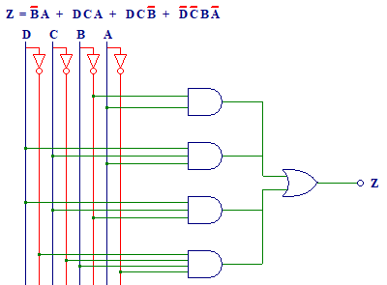
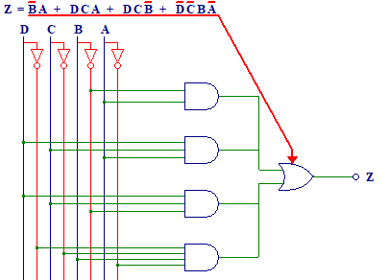
9 | a | 1 | 0 | 0 | 1 | 1 | 1 | 1 | 1 | 1 | 0 | 1
10 | r | 1 | 0 | 1 | 0 | 0 | 0 | 0 | 0 | 1 | 0 | 1 |  | Segmento | B | 1 | 2 | 4 | 3 | Row
11 | i | 1 | 0 | 1 | 1 | 0 | 0 | 0 | 0 | 1 | 1 | 0 |  | Col | wx/yz | 0,0 | 0,1 | 1,1 | 1,0
12 | a | 1 | 1 | 0 | 0 | 1 | 1 | 1 | 1 | 1 | 0 | 1 |  | 2 | 0,0 | 0 | 1 | 0 | 1
13 | m | 1 | 1 | 0 | 1 | 1 | 1 | 0 | 1 | 0 | 1 | 0 |  | 2 | 0,1 | 0 | 1 | 0 | 0
14 | o | 1 | 1 | 1 | 0 | 0 | 0 | 1 | 1 | 1 | 0 | 1 |  | 2 | 1,1 | 1 | 1 | 1 | 0
15 | s | 1 | 1 | 1 | 1 | 0 | 1 | 0 | 0 | 1 | 0 | 0 |  | 2 | 1,0 | 0 | 1 | 0 | 0
 |  |  |  |  |  |  |  |  |  |  |  |  | -
 |  |  |  |  |  |  |  |  |  |  |  |  |  |  | Función Reducida
 |  |  |  |  |  |  |  |  |  |  |  |  |  |  | Segmento A | Z=Y'Z+WXZ+WXY'+W'X'YZ'
 |  |  |  |  |  |  |  |  |  |  |  |  |  |  |  | Y'Z+WXZ+WXY'+W'X'YZ'
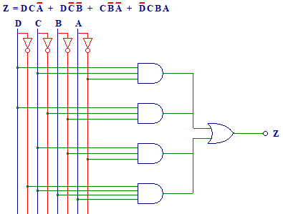
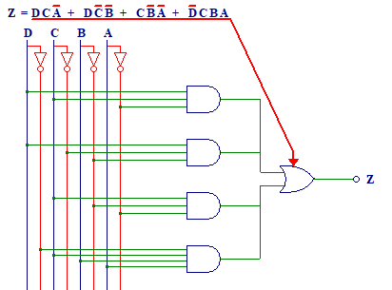
 |  |  |  |  |  |  |  |  |  |  |  |  |  | Segmento | C | 1 | 2 | 4 | 3 | Row
 |  |  |  |  |  |  |  |  |  |  |  |  |  | Col | wx/yz | 0,0 | 0,1 | 1,1 | 1,0
 |  |  |  |  |  |  |  |  |  |  |  |  |  | 3 | 0,0 | 0 | 0 | 0 | 0
 |  |  |  |  |  |  |  |  |  |  |  |  |  | 3 | 0,1 | 1 | 0 | 1 | 0
 |  |  |  |  |  |  |  |  |  |  |  |  |  | 3 | 1,1 | 1 | 0 | 0 | 1
 |  |  |  |  |  |  |  |  |  |  |  |  |  | 3 | 1,0 | 1 | 1 | 0 | 0

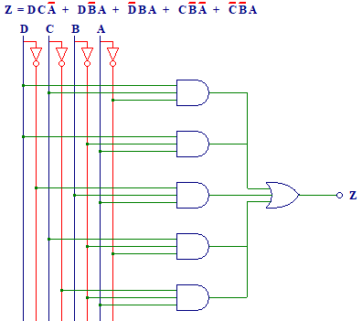
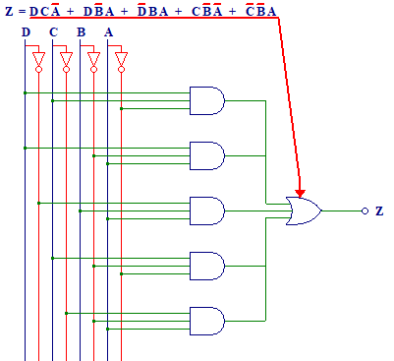
 |  |  |  |  |  |  |  |  |  |  |  |  |  |  | Función Reducida
 |  |  |  |  |  |  |  |  |  |  |  |  |  |  | Segmento A | Z=WXZ'+WX'Y'+XY'Z'+W'XYZ
 |  |  |  |  |  |  |  |  |  |  |  |  |  |  |  | WXZ'+WX'Y'+XY'Z'+W'XYZ

 |  |  |  |  |  |  |  |  |  |  |  |  |  | Segmento | D | 1 | 2 | 4 | 3 | Row
 |  |  |  |  |  |  |  |  |  |  |  |  |  | Col | wx/yz | 0,0 | 0,1 | 1,1 | 1,0
 |  |  |  |  |  |  |  |  |  |  |  |  |  | 4 | 0,0 | 0 | 1 | 1 | 0
 |  |  |  |  |  |  |  |  |  |  |  |  |  | 4 | 0,1 | 1 | 0 | 1 | 0
 |  |  |  |  |  |  |  |  |  |  |  |  |  | 4 | 1,1 | 1 | 1 | 0 | 1
 |  |  |  |  |  |  |  |  |  |  |  |  |  | 4 | 1,0 | 0 | 1 | 0 | 0

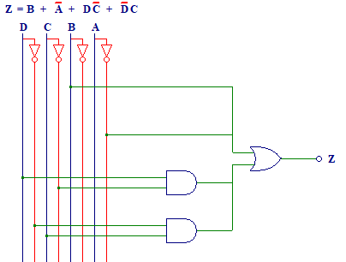
 |  |  |  |  |  |  |  |  |  |  |  |  |  |  | Función Reducida
 |  |  |  |  |  |  |  |  |  |  |  |  |  |  | Segmento A | Z=WXZ'+WY'Z+W'YZ+XY'Z'+X'Y'Z
 |  |  |  |  |  |  |  |  |  |  |  |  |  |  |  | WXZ'+WY'Z+W'YZ+XY'Z'+X'Y'Z
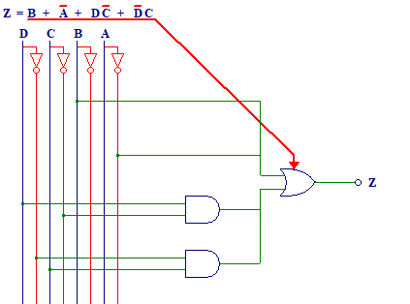
 |  |  |  |  |  |  |  |  |  |  |  |  |  | Segmento | E | 1 | 2 | 4 | 3 | Row
 |  |  |  |  |  |  |  |  |  |  |  |  |  | Col | wx/yz | 0,0 | 0,1 | 1,1 | 1,0
 |  |  |  |  |  |  |  |  |  |  |  |  |  | 5 | 0,0 | 1 | 0 | 1 | 1
 |  |  |  |  |  |  |  |  |  |  |  |  |  | 5 | 0,1 | 1 | 1 | 1 | 1
 |  |  |  |  |  |  |  |  |  |  |  |  |  | 5 | 1,1 | 1 | 0 | 1 | 1
 |  |  |  |  |  |  |  |  |  |  |  |  |  | 5 | 1,0 | 1 | 1 | 1 | 1

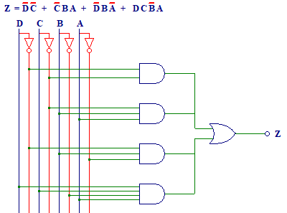
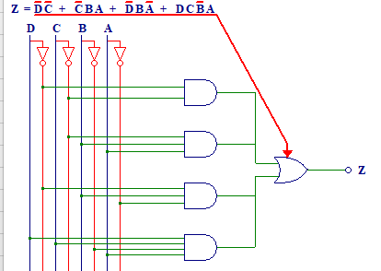
 |  |  |  |  |  |  |  |  |  |  |  |  |  |  | Función Reducida
 |  |  |  |  |  |  |  |  |  |  |  |  |  |  | Segmento A | Z=Y+Z'+WX'+W'X
 |  |  |  |  |  |  |  |  |  |  |  |  |  |  |  | Y+Z'+WX'+W'X

 |  |  |  |  |  |  |  |  |  |  |  |  |  | Segmento | F | 1 | 2 | 4 | 3 | Row
 |  |  |  |  |  |  |  |  |  |  |  |  |  | Col | wx/yz | 0,0 | 0,1 | 1,1 | 1,0
 |  |  |  |  |  |  |  |  |  |  |  |  |  | 6 | 0,0 | 1 | 1 | 1 | 1
 |  |  |  |  |  |  |  |  |  |  |  |  |  | 6 | 0,1 | 0 | 0 | 0 | 1
 |  |  |  |  |  |  |  |  |  |  |  |  |  | 6 | 1,1 | 0 | 1 | 0 | 0
 |  |  |  |  |  |  |  |  |  |  |  |  |  | 6 | 1,0 | 0 | 0 | 1 | 0

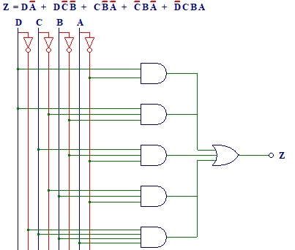
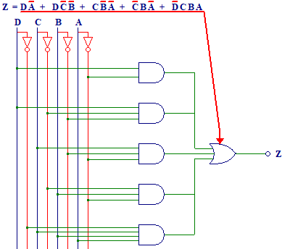
 |  |  |  |  |  |  |  |  |  |  |  |  |  |  | Función Reducida
 |  |  |  |  |  |  |  |  |  |  |  |  |  |  | Segmento A | Z=W'X'+X'YZ+W'YZ'+WXY'Z
 |  |  |  |  |  |  |  |  |  |  |  |  |  |  |  | W'X'+X'YZ+W'YZ'+WXY'Z

 |  |  |  |  |  |  |  |  |  |  |  |  |  | Segmento | G | 1 | 2 | 4 | 3 | Row
 |  |  |  |  |  |  |  |  |  |  |  |  |  | Col | wx/yz | 0,0 | 0,1 | 1,1 | 1,0
 |  |  |  |  |  |  |  |  |  |  |  |  |  | 7 | 0,0 | 0 | 0 | 0 | 1
 |  |  |  |  |  |  |  |  |  |  |  |  |  | 7 | 0,1 | 1 | 0 | 1 | 0
 |  |  |  |  |  |  |  |  |  |  |  |  |  | 7 | 1,1 | 1 | 0 | 0 | 1
 |  |  |  |  |  |  |  |  |  |  |  |  |  | 7 | 1,0 | 1 | 1 | 0 | 1

 |  |  |  |  |  |  |  |  |  |  |  |  |  |  | Función Reducida
 |  |  |  |  |  |  |  |  |  |  |  |  |  |  | Segmento A | Z=WZ'+WX'Y'+XY'Z'+X'YZ'+W'XYZ
 |  |  |  |  |  |  |  |  |  |  |  |  |  |  |  | WZ'+WX'Y'+XY'Z'+X'YZ'+W'XYZ

capturas
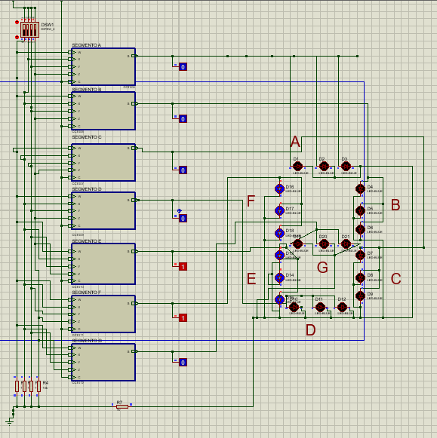
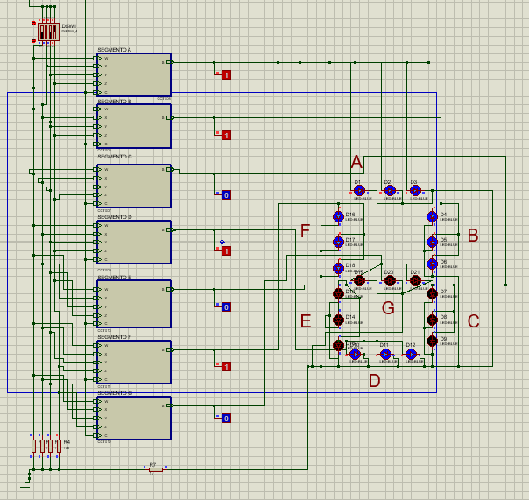
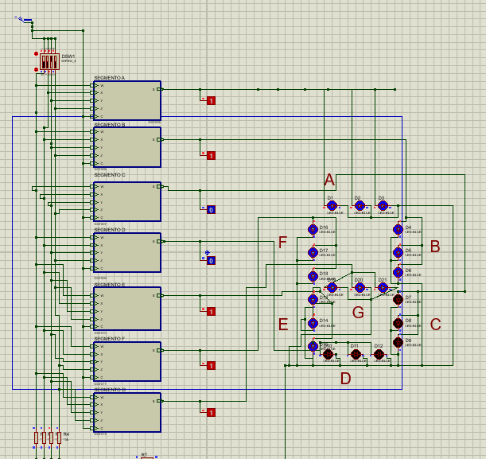
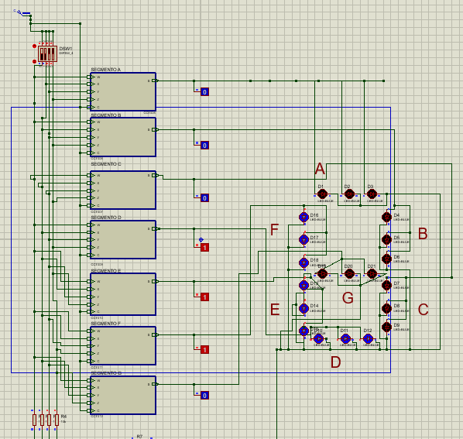

I | M |  | P |  |  | L
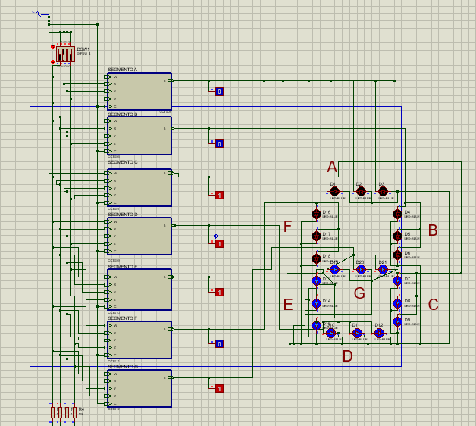
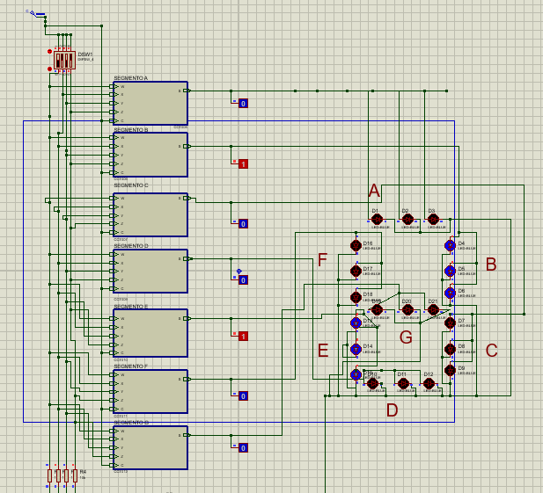
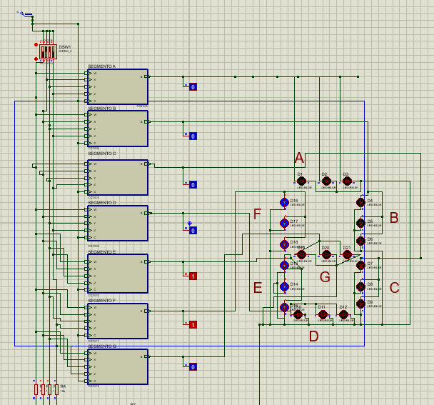
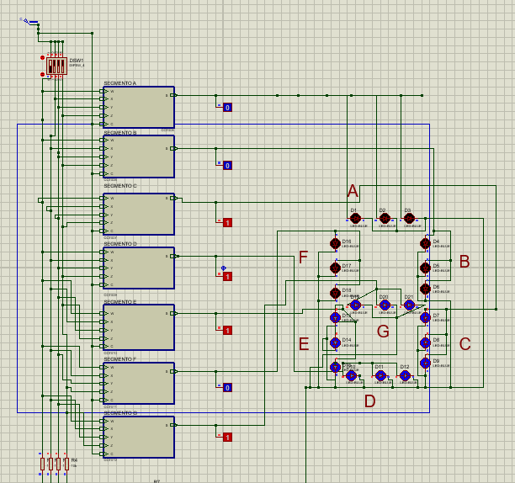

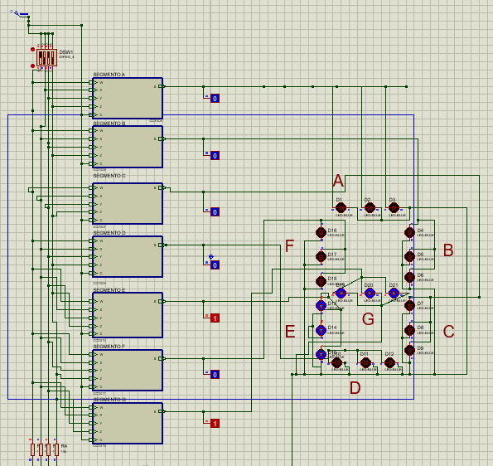
O | S |  | I |  |  | O
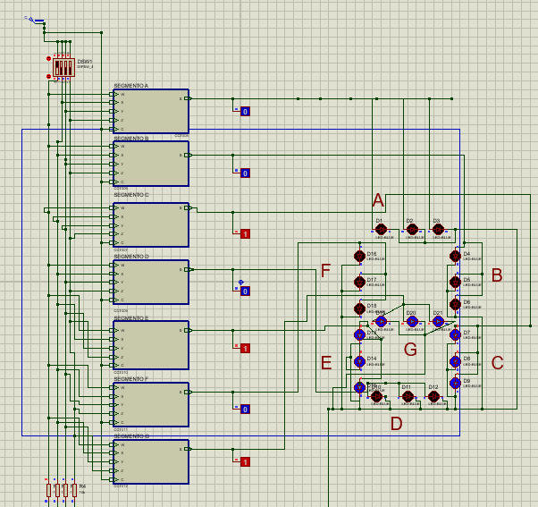
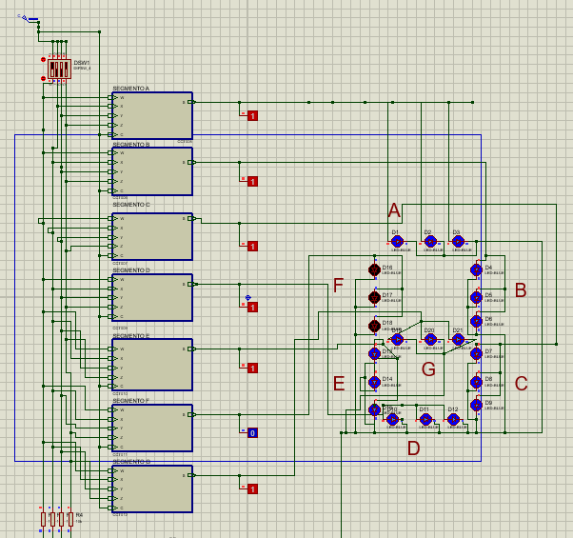
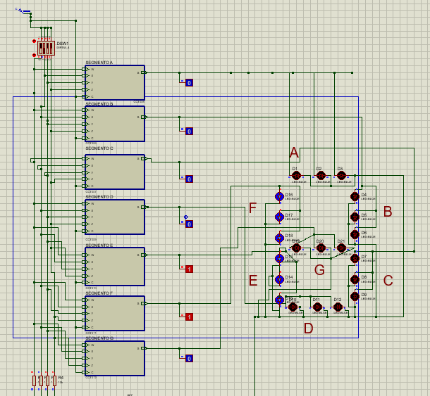

N | A |  |  | R |  |  | I
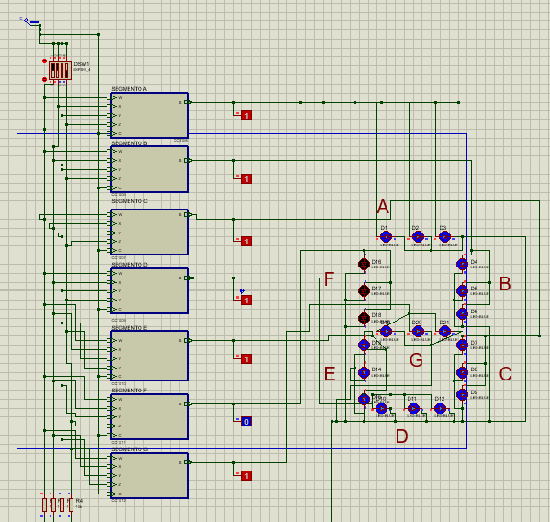
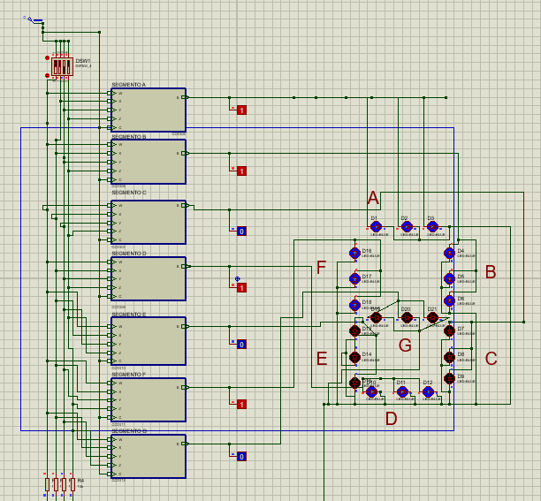
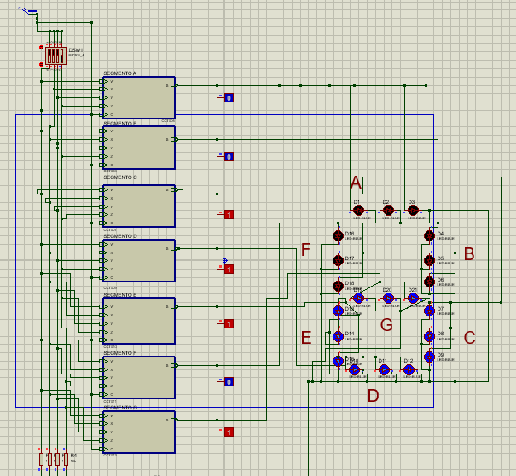
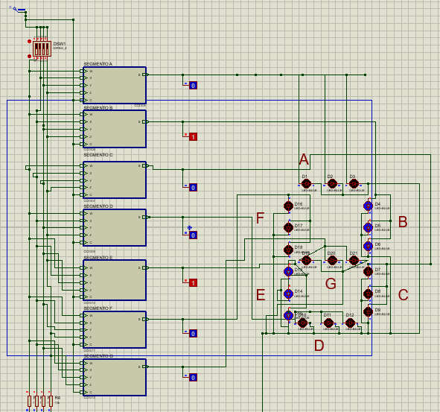

A |  | M |  |  | O |  |  | S

